ui

V1.0.1
头像
上官柒柒的名字
主页
登陆界面，底图需要一张原画
v10 元宝100 银两 10000

LV 55
EXP 1500/1555555555
礼包
x
离线战斗日志
x
全民传家宝（logo）
排行榜
领取礼物
战斗结果....
时间：xx小时xx分xx秒
战斗地图：xxx
战斗次数：xxx 次
战胜：xxx 次
战败：xx次
获得经验：xxxxxxx
获得金币：xxxxxxxx
掉落：法神手镯、法神戒指、骨玉......

战斗
好友
!
世界

账号： 777777
宝盒
帮会
沙城

密码： ******

仙翼
传家宝一区（点击选区）

确 认
开始游戏
商城
礼包
熔炼
活动
充值
邮件

主页
包裹
技能
宠物
装备
账号

职业选择
装备
返回


项链

马牌
初始loading图...
已选
法师
道士
战士

手镯
手镯

戒指
戒指

开始游戏
loading......
武器
衣服
鞋子
腰带

主页
包裹
技能
宠物
装备
账号

技能
返回
世界
返回
全部
地宫
落霞村
城镇

中州
城镇
地图显示区域

土城
城镇

沙城
城镇
战斗日志显示区域

逆魔禁地
地宫

通天塔
地宫

矿洞

充值
仙翼
快速战斗
聊天

主页
包裹
技能
宠物
装备
账号
主页
包裹
技能
宠物
装备
账号

好友
返回
仙翼
返回
返回
好友数：25/100
搜索
推荐
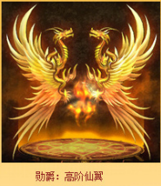
玩家名字
玩家头像
已激活

玩家名字
玩家头像

玩家名字
玩家头像

玩家名字
玩家头像

子爵
高阶仙翼
法术 +50 力量+50 腕力+10
生命 +1000
激活消耗元宝：5000
世界
私聊

子爵
高阶仙翼
法术 +50 力量+50 腕力+10
生命 +1000
激活

输入框

宝盒
返回
包裹
返回
充值
返回
装备
物品
包裹数量：3/50

再充值100元宝即可成为VIP1

批量出售
筛选
扩充包裹
进度条
V0
V1
icon
icon
icon
icon
icon

月卡
100元宝
￥10
首冲三倍
500元宝￥50
icon
icon
icon
icon

开启一次消耗20元宝，可随机获得稀有道具！

开启一次

开启十次

vip特权
购买元宝
大额充值
主页
包裹
技能
装备
账号
宠物

帮会
返回
沙城
返回
沙城
返回

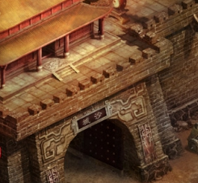

攻城中......
上官柒柒 击败 上官小小
上官柒柒 击败 上官小雨
.
.

当前占领帮会：愤怒小鸡帮
帮主：愤怒的小鸡
攻方：
111111111
111111111111
65465465465
人数：5/20
守方：
2222222222
222222222
33333333333
人数：6/25

报名攻城

每周六晚7点攻城，帮主可周一~周五报名攻城

排行榜
返回

头像
上官柒柒的名字

LV 55
排名：1 战斗力：735666

玩家名字
玩家头像
1

玩家名字
玩家头像
3

玩家名字
玩家头像
4

玩家名字
玩家头像
5

ui2
帮会管理
X
帮会
返回
推荐帮会列表
返回
帮会等级：5级 公会人数：10/20
公会经验：555/77777 公会id：111
退出帮会
X
帮会练功
X
入会条件：
战力大于0，可加入
等级 名字 战力 贡献 职位
等级：2 雄霸天下 20/22
加入
退出当前所在帮会后24小时才能加入新帮会，是否继续？
玩家头像
点击召唤
点击召唤
等级：2 雄霸天下 20/22
设 置
lv55 上官柒柒的名字 788888 500000000 帮主
加入
lv55 上官柒柒的名字 788888 500000000 帮主
等级：2 雄霸天下 20/22
加入
点击召唤
点击召唤
点击召唤
lv55 上官柒柒的名字 788888 500000000 帮主
等级：2 雄霸天下 20/22
加入
帮会公告：
公告内容，不超过20字
lv55 上官柒柒的名字 788888 500000000 帮主
取消
确认
等级：2 雄霸天下 20/22
加入
编 辑
帮会练功可获得：帮贡50、经验500000（召唤一个玩家花费5元宝）
等级：2 雄霸天下 20/22
加入
帮会捐献
X
等级：2 雄霸天下 20/22
加入
关闭
捐献：50000金币
获得帮贡：500
捐献
全部召唤
参加

帮会排行榜
X
捐献：500000金币
获得帮贡：5000
帮会公告区域
排名 ID 等级 名字 会长
捐献

退出公会
沙城
公会管理
捐献
1 005 LV2 雄霸天下 上官柒柒
帮贡兑换
返回
捐献：50元宝
获得帮贡：500
现有贡献值：50000
帮会练功
帮会boss
贡献兑换
帮会签到
帮会排行
1 005 LV2 雄霸天下 上官柒柒
捐献
帮会排行
建立帮会
刷新列表
1 005 LV2 雄霸天下 上官柒柒

暂未开放
暂未开放
暂未开放
暂未开放
暂未开放
1 005 LV2 雄霸天下 上官柒柒
关闭
法神盔
1 005 LV2 雄霸天下 上官柒柒
法神盔
法神盔
5000
1 005 LV2 雄霸天下 上官柒柒
5000
5000
兑换
竞技场
返回
兑换
兑换
PK
排名
荣誉兑换
1 005 LV2 雄霸天下 上官柒柒
lv 55 玩家名字
排名：105 战力：78888
奖励：60元宝、60荣誉、60声望
玩家头像
关闭
帮会签到
X
pk记录
X
法神盔
法神盔
法神盔
5000
5000
5000
具体信息
玩家头像
观察
帮会签到获得：
帮贡：30
经验：5000000
元宝：10
兑换
兑换
兑换
今日剩余挑战次数：5
lv 55 玩家名字
排名：100 战力：78888
奖励：60元宝、60荣誉、60声望
玩家头像
挑战
留言

具体信息
玩家头像
观察
lv 55 玩家名字
排名：100 战力：78888
奖励：60元宝、60荣誉、60声望
留言板
X
法神盔
玩家头像
挑战
留言
法神盔
5000
法神盔
具体信息
玩家头像
查看
5000
兑换
5000
具体信息
观察
兑换
兑换
lv 55 玩家名字
排名：100 战力：78888
奖励：60元宝、60荣誉、60声望
玩家头像
留言
每日限签到一次
玩家头像
挑战
留言
具体信息
查看
玩家头像
确认
全部购买
刷新

PK记录
购买次数
我的留言
换一批
确认
留言

购买挑战次数
X

主页
包裹
技能
宠物
装备
账号
是否购买一次挑战次数花费：20元宝？
全部收取
全部删除

取消
确认

挂机设置
X

自动出售装备
白色装备

绿色装备

蓝色装备
紫色装备

攻击设置

攻击红名
反击

受击后小退

音乐设置
关闭音乐

关闭音效

取消
确认

商城
返回

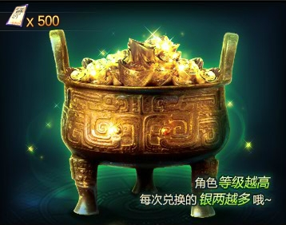

全部购买

ui参考
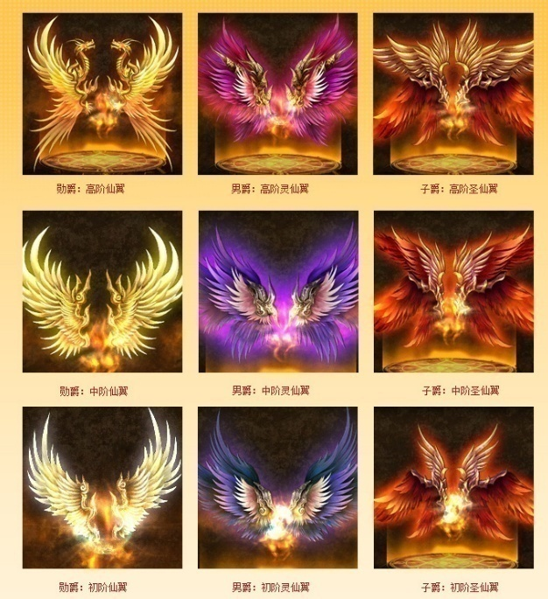

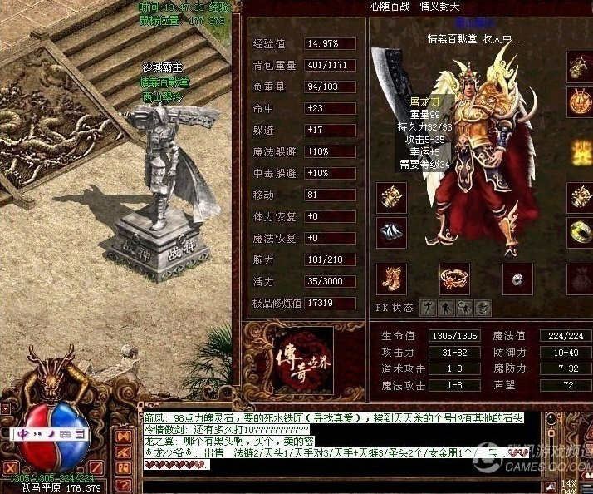

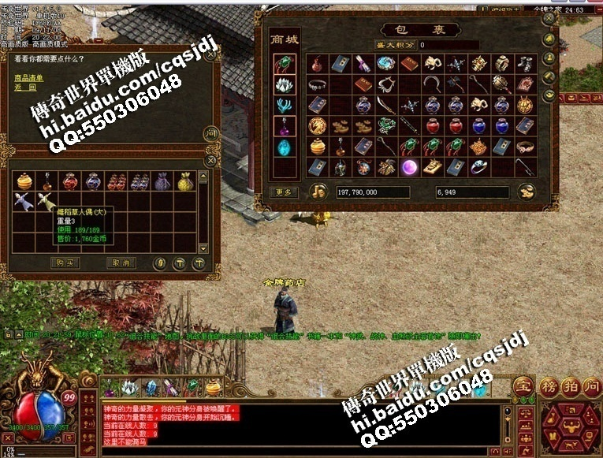

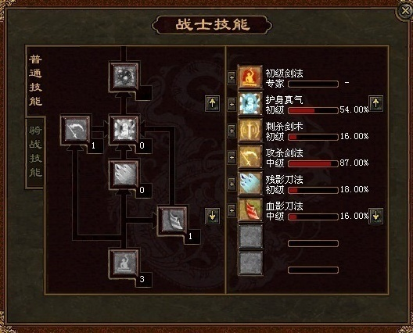

数值参考
修罗：25级以前的过度时期的垃圾武器，对于穿装备是个好东西 凝霜：攻击10-13，隐藏属性大家都不知道，其实攻击速度+0.5 炼狱：攻击0-25，对于攻杀有特殊效果，攻击速度-1 井中月：攻击7-22，对于半月有最佳效果，攻击速度+0.5，魔御0-2 裁决：攻击0-30，攻击速度正常，隐藏体力恢复10% 命运之刃：对于烈火来说，用命运是超级的刀，因为12-16的攻击最大和最小值非常稳定，所以每一刀的攻击对烈火来说是刀刀最大攻击！ 黑铁头亏：隐藏属性+防御2-2，物理攻击反弹20%，比较厉害的东西 龙戒：攻击最大限度是0-5，对攻杀有特大效果 力量戒指：攻击最大限度是0-6，带一对可以发挥0-12中的最大攻击12 骑士手镯：破防，PK和在祖玛洞里有效，其他地方无效，带一对有效，一个没用] 阎罗手套：PK专用，反弹30%攻击给对手，隐藏魔御0-3，带一个无效 幽灵手套：攻击速度+1，敏捷+1，很好的东西，带一对有效果 幽灵项链：配合幽灵手套用，是很好的东西，敏捷+2 绿色项链：是一个最好的项链，砍对手的时候，对方会向后仰，起来的时间很慢，所以攻击速度非常快，他砍你3刀，你可以砍他5刀 道士： 降魔：挺垃圾的东西，还不如战马好了 银蛇：如果你用1-3降魔和他比，你看看扔符的速度和攻击力，这个东西隐藏1点的道术 无极棍：道士的基本代表装备，护身符加强攻击，隐藏2点攻击，攻击速度+1 龙纹剑：对招出来的宝宝有极其好的效果，可以接近道术翻倍 天诛项链：道术1-5，是一个受诅咒的东西，带上他，如果你*了，掉的东西会很多，比平常掉的多不少了，不信的可以试试，不过带他，爆怪物的东西也很好，很容易出极品 灵魂项链：隐藏攻击0-4，带上他的道士，我反正不敢和他PK，太帅不敢说，而且道术有点…… 三眼手镯：隐藏了0-2的魔御 铂金戒指：隐藏防御1-1，很不错的戒指，我宁可带铂金，也不带泰坦 泰坦戒指：只有2-6的道术，无隐藏属性 法师： 魔杖：无隐藏属性，不过招东西挺快的，成功率比较高 血饮：开膛，武士朋友小心，你的魔御会将为0 嗜魂法杖：如果你是一个法师，如果你拥有嗜魂，如果你等级到了42级，别想了，直接去祖玛3层，招5个卫士回来吧，这就是隐藏属性 骨玉权杖：隐藏属性比较傻，攻击速度+3，但是哪个法师会傻到去砍怪物？ 思贝儿手镯：隐藏属性降魔御，魔御降为0 龙之手镯：隐藏属性魔法翻倍，要求带骨玉 红宝石戒指：防御1-1 紫碧罗戒指：魔法+30%，招东西很容易，对火墙有特别的效果 套装： 记忆，可以传人：指令是@允许天地合一祈祷：全区骷髅和神兽叛变 幽灵：幽灵手套+幽灵项链+幽灵战衣，功击速度加+2虹膜套装：把30%的魔法值变成生命值 魔血套装：把30%的生命值变成魔法值圣战套装：配合天魔或圣甲综合实用能力强。 通天装备：天羽项链攻击速度+1，明王头盔魔防1-1，狂魔手镯一对命中+2，龙牙戒指一对体力恢复+2，魔法恢复+2，躲避+2。 雷裂刀：压迫，定血，加强破击，破盾，突斩威力。 雷霆怒斩：压迫，定血，刺穿(即提高连续命中几率)，加强雷霆剑威力，对金刚系怪物伤害×2倍，配合镇神项链使用可以转换攻击(即命中有时能转换成攻击发挥)。 神武套装：嗜血(即攻击并吸取对方的减少的一部分生命值)，配合神武靴子和腰带可嗜血并加快回血速度。 屠龙刀：压迫，加强烈火威力30%，加强整体攻击威力20%，最终审判（即当对方生命值不足你一刀攻击时，你已经出刀，如果不及时飞，就会挂掉，而不是飞掉）。都是战士的！

攻击
防御
生命
攻击速度
魔御
魔法值
攻击反弹
敏捷
道术

